界面&功能
试炼场系统 |  |  |  | 功能规则

 | 功能入口 |  |  |  |  | 试练塔 相关基础规则和清单
 |  |  |  |  | 1.设计目的是什么 |  | 5功能点清单 |  |  |  | 6.各功能逻辑流程
 | 1.点击功能图标进入 |  |  |  | ▶ | 每日挑战 | 模块 | 类型 | 内容 | 优先级 |  | 功能开放
 | 2.图标位于主界面 |  |  |  | ▶ | 进行每日和每周的伤害排名，获取排名奖励 | 玄冥地宫 | UI和资源 | 功能入口 | 1 |  | ▶ | 主线和等级达到开发
 | 3.参考图标 |  |  |  | 2.基本规则 |  |  | UI和资源 | 玩法界面 | 1 |  | 挑战层数
 |  |  |  |  | ▶ | 每天可挑战一定次数，记录伤害最高的那次挑战 |  | UI和资源 | BOSS模型 | 1 |  | ▶ | 自行任意选择当前层数BOSS，全部BOSS挑战成功后当前层数通关
 |  |  |  |  | ▶ | 副本有时间限制，阵亡或时间到结算伤害，提前退出不扣次数 |  | UI和资源 | 界面背景图 | 2 |  | 技能升级
 |  |  |  |  | ▶ | 每周伤害取本周已结算日伤害总和 |  | UI和资源 | 挑战副本地图 | 3 |  | ▶ | 选中要升级的技能页签
 |  |  |  |  | 3.解锁方式 |  |  | 功能逻辑 | 功能开放 | 1 |  | ▶ | 消耗材料点击升级按钮提高技能等级
 |  |  |  |  | ▶ | 主线任务或等级开放 |  | 功能逻辑 | 副本BOSS轮换 | 1 |  | 被动技能解锁
 |  |  |  |  | 4关联功能 |  |  | 功能逻辑 | 副本结算逻辑 | 2 |  | ▶ | 点击主动技能页签查看当前主动技能附带哪些被动技能
 |  |  |  |  | ▶ | 主界面【入口位置】 |  | 功能逻辑 | 结算奖励发放 | 3 |  | ▶ | 升级该主动技能到激活该被动所需技能等级即可激活
 |  |  |  |  | ▶ | 副本功能【挑战地图】 |  | 功能逻辑 | 每日，每周排名奖励领取 | 3
 |  |  |  |  |  |  |  | 功能数值 | 奖励，BOSS强度数值 | 3

 | 试炼场界面【当前为示例】

1
5
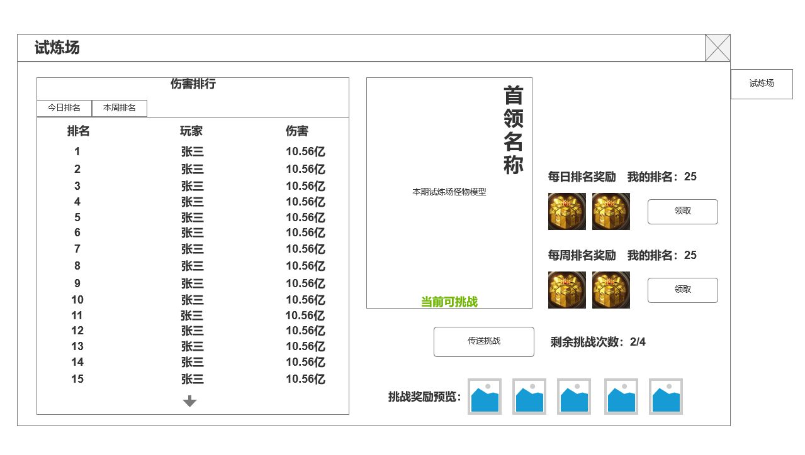
2
3
 |  | 1.功能标题 |  |  | 1.功能开放
 |  | 2.显示试炼场排名 |  |  | ▶ | 主线任务或等级开放
 |  | ▶ | 分为今日排名和本周排名 |  | 2.玩法挑战规则，奖励
 |  | ▶ | 显示排名，玩家名称，被记录的伤害 |  | ▶ | 设置若干BOSS，每日进行轮换（顺序）
 |  | 3.当前层数怪物模型 |  |  | ▶ | 每日有一定挑战次数（配置），记录每次挑战的所造成的伤害并相加为当日伤害。本周伤害为本周所有结算日奖励的伤害总和
 |  | ▶ | 当前选中层数怪物模型 |  | ▶ | 次日领取根据当日伤害排名所对应的奖励。每周一领取上周伤害排名所对应的奖励
 |  | ▶ | 怪物掉落预览 |  | 3.通关逻辑
 |  | ▶ | 挑战按钮 |  | ▶ | 副本时间倒计时结束，击败BOSS，玩家阵亡，则结算伤害
 |  | 4.关闭 |  |  | ▶ | 提前退出，离线，均不算副本结算，不计挑战次数
6
 |  | ▶ | 关闭当前界面 |  | ▶ | 通关结算，且伤害满足基础伤害，发放挑战奖励
 |  | 5.通关奖励&每日奖励 |  |  | ▶ | 【红点规则1】仍有挑战次数，功能入口显示红点
 |  | ▶ | 当前层数通关奖励&奖励预览
 |  | ▶ | 每日奖励&奖励预览，每日奖励为昨日结算伤害排名，每周奖励为上周结算伤害排名

4

 | 未标注界面

副本内信息

使用通用副本内信息和结算界面

功能美需
UI需求

 | 序号 | 类型 | 对应界面 | 内容 | 功能需求 | 策划建议 | 参考图
 | 1 | UI | 试炼场界面 | 玩法主界面 | 详见界面功能设计
 | 2 | UI
 | 3 | UI
 | 4 | UI
 | 5 | UI
 | 6 | UI
 | 7 | UI
 | 8 | UI
 | 9 | UI
 | 10 | UI
 | 11 | UI
 | 12 | UI
 | 13 | UI
 | 14 | UI
 | 15 | UI
 | 16 | UI
 | 17 | UI
 | 18 | UI
 | 19 | UI

背景图需求

 | 序号 | 类型 | 对应界面 | 内容 | 功能需求 | 策划建议 | 参考图
 | 1 | 2D原画 | 玩法主界面 | BOSS模型站位后的原画背景
 | 2 | 2D原画
 | 3 | 2D原画
 | 4 | 2D原画
 | 5 | 2D原画
 | 6 | 2D原画

道具图标需求

动效需求

 | 序号 | 类型 | 内容 | 描述 | 功能需求 | 策划建议 | 参考图

其他 （ICON，模型，表情等）

 | 序号 | 类型 | 对应界面 | 内容 | 功能需求 | 策划建议 | 参考图
 | 1 | ICON | 主界面 | 主界面代表技能功能的入口图标 | 主界面代表技能功能的入口图标 |  | 

参考界面
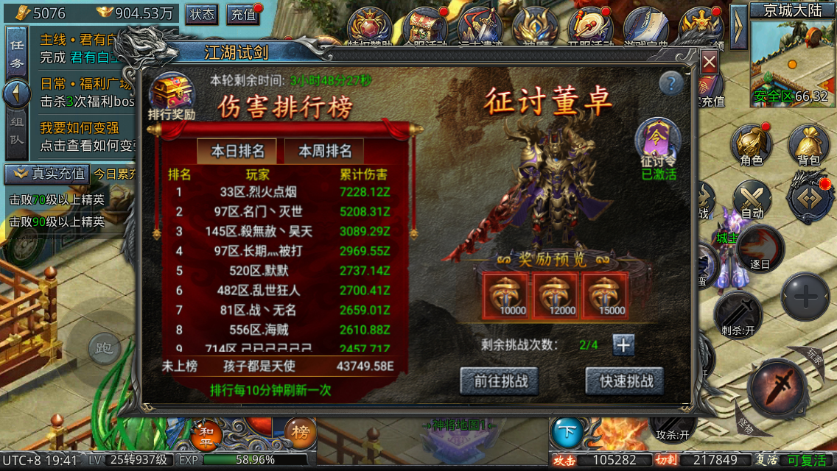
参考图

 | 参考游戏—

